D-W
บริษัท โตโยต้านนทบุรี ผู้จำหน่ายโตโยต้า จำกัด
ตารางการตรวจเช็คและบำรุงรักษา ห้องพ่นสี เดือน.........................พ.ศ.............
แผนก.......................................สาขา......................
 |  |  |  |  |  |  |  |  |  |  |  |  |  |  |  |  |  |  |  |  |  |  |  |  |  |  | ตำแหน่งที่ตั้ง

ผู้จัดการศูนย์บริการ |  |  | ผช.ผจก. / จนท. แผนกซ่อมบำรุง |  |  |  |  |  |  |  |  |  |  |  |  |  |  |  |  |  |  |  |  |  |  |  | ผู้รับผิดชอบ

ประจำวัน | ลำดับ | รายละเอียดในการตรวจเช็ค ( ภาพประกอบหน้า 3/4 ) |  |  | 1 | 2 | 3 | 4 | 5 | 6 | 7 | 8 | 9 | 10 | 11 | 12 | 13 | 14 | 15 | 16 | 17 | 18 | 19 | 20 | 21 | 22 | 23 | 24 | 25 | 26 | 27 | 28 | 29 | 30 | 31
 | 1 | ตรวจเช็ครอยรั่วระบบเชื้อเพลิง : ระบบน้ำมันโซล่าหรือระบบแก๊ส และตัวเซฟตี้วาล์ว
 |  | ต้องไม่รั่วซึม หากพบรอยรั่วให้หยุดใช้ ปิดวาล์ว แจ้งหัวหน้างาน
 | 2 | ตรวจสอบแรงดันแก๊ส : แรงดันแก๊สก่อนเข้าหัวเผาจะต้องมีค่าระหว่าง 300-400 mmAq
 | 3 | ตรวจสอบระบบแสงสว่าง : การเปิด - ปิดที่ปุ่มควบคุมหน้าตู้ หากพบหลอดไฟไม่ติด
 |  | ให้แจ้งหัวหน้างาน
 | 4 | ตรวจสภาพ Seal ของโคมและกระจก : ต้องไม่มีละอองสีเข้าไปในโคมไฟ
 |  | กรณีมีการทำความสะอาดโคมและกระจกห้ามใช้น้ำฉีดทำความสะอาด
 | 5 | ตรวจสอบการทำงานของพัดลมเป่าแห้ง : ต้องควบคุมเปิด-ปิดพัดลมแต่ละจุดได้ตาม
 |  | ต้องการ ถ้าพบว่าทำงานผิดปกติ ให้บิดสวิตช์มาที่ตำแหน่ง "OFF" ทันที และแจ้งหัวหน้างาน
 | 6 | ตรวจสอบการทำงานของพัดลมและ Flow ของลมภายในห้อง : หากพบว่าไม่สามารถปิด
 |  | ประตูห้องพ่นได้ ให้แจ้งหัวหน้างาน ห้ามแก้ปัญหาเองเด็ดขาด จะมีผลต่อผนังห้องพ่นยุบตัว
 | 7 | ตรวจสอบชุดปรับปรุงคุณภาพลม (ตัวดักน้ำ-ปรับแรงดันลม) และสายลมภายในห้อง :
 |  | ต้องสามารถปรับแรงดันลมได้ ไม่มีเสียงลมรั่วออกจากชุดปรับปรุงคุณภาพลมและสายลม
 | 8 | ตรวจสอบสภาพประตูเปิด-ปิดห้องพ่น ทั้งด้านหน้าและด้านข้าง : ต้องปิดได้สนิท
 |  | ซีลยางขอบประตูไม่เสื่อมสภาพและไม่มีละอองสีหลุดออกมาภายนอกห้อง
 | 9 | ตรวจสอบแผงควบคุมสวิตช์และ Temp Control, ไฟแสดงสถานะ : สวิตช์ต้องเปิด-ปิด
 |  | ได้ตามคำสั่ง สามารถควบคุมอุณหภูมิได้ตามต้องการ ไฟแสดงสถานะติดเมื่อกดใช้งาน
 |  | หากพบความผิดปกติให้แจ้งซ่อมทันที
ลงชื่อผู้รับผิดชอบ
ลงชื่อผู้ตรวจสอบ (หัวหน้างาน)
ประจำสัปดาห์ | ลำดับ | รายละเอียดในการตรวจเช็ค ( ภาพประกอบหน้า 3/4 ) |  |  | สัปดาห์ที่ 1 |  |  |  |  |  | สัปดาห์ที่ 2 |  |  |  |  |  | สัปดาห์ที่ 3 |  |  |  |  |  | สัปดาห์ที่ 4 |  |  |  |  |  | สัปดาห์ที่ 5
 | 1 | ตรวจสอบบานเปิด-ปิดของห้องลม (ช่องทางผ่านของลม) : ปานปิดต้องปิดสนิทตลอดเวลา
 |  | ตัวยึดบานประตูต้องอยู่ในสภาพสมบูรณ์ บานประตูอยู่ในสภาพสมบูรณ์ไม่เสียรูป
ลงชื่อผู้รับผิดชอบ |  |  |  |  | ………วันที่....../......./...... |  |  |  |  |  | ………วันที่....../......./...... |  |  |  |  |  | ………วันที่....../......./...... |  |  |  |  |  | ………วันที่....../......./...... |  |  |  |  |  | …..……วันที่......../......./......
ลงชื่อผู้ตรวจสอบ (หัวหน้างาน) |  |  |  |  | ……… วันที่....../....../...... |  |  |  |  |  | ……… วันที่....../....../...... |  |  |  |  |  | ……… วันที่....../....../...... |  |  |  |  |  | ……… วันที่....../....../...... |  |  |  |  |  | …..……วันที่......../......./.......

ü
û
ข้อปฏิบัติ |  |  |  | สัญลักษณ์ | บันทึกปัญหาที่พบและแนวทางการแก้ไข
1. ต้องตรวจเช็คตามหัวข้อที่กำหนดก่อนเริ่มปฏิบัติงานทุกวัน |  |  |  | ปกติ | วันที่ |  |  |  |  | ปัญหาที่พบ |  |  |  |  |  |  |  |  |  | แนวทางแก้ไข |  |  |  |  |  |  |  |  |  | ผู้บันทึก
2. หากพบว่ามีปัญหาให้แจ้งหัวหน้าช่างทันที |  |  |  | ไม่ปกติ
3. กรณีพบความผิดปกติหรือใช้งานไม่ได้ต้องแขวนป้ายห้ามใช้งาน |  |  |  | แก้ไขแล้ว
และแจ้งหัวหน้าให้รีบดำเนินการแจ้งซ่อมตามขั้นตอน
เอกสารฉบับที่ / วันที่ออกเอกสาร / วันที่มีผลบังคับใช้ : 8 / 20/06/2563 / 01/07/2563 |  |  |  |  |  |  |  |  |  |  |  |  |  |  |  |  |  |  |  |  |  |  |  |  |  |  |  |  |  |  |  | EF-B/P-65

M
บริษัท โตโยต้านนทบุรี ผู้จำหน่ายโตโยต้า จำกัด
ตารางการตรวจเช็คและบำรุงรักษา ห้องพ่นสี พ.ศ.............
แผนก.......................................สาขา......................

ประจำเดือน | ลำดับ | รายละเอียดในการตรวจเช็ค ( ภาพประกอบ หน้า 4/4 ) |  | ......ม.ค. | ......ก.พ. | .......มี.ค. |  | ......เม.ย. | ......พ.ค. | ......มิ.ย. | ......ก.ค. | ......ส.ค. |  | .......ก.ย. | .......ต.ค. | ......พ.ย. | ........ธ.ค.
 | 1 | เป่าฝุ่นตู้ควบคุมการทำงานของห้องพ่น เช็คฟิวส์ทุกตัวอยู่ในสภาพพร้อมใช้งาน
 | 2 | ตรวจเช็คน็อตยึดสายไฟที่แม็คเนติกส์ทุกตัว : ต้องขันตึงมือไม่คลายออก
 | 3 | ดูสภาพของใบพัดชุดดูดอากาศทางออก : หากมีละอองสีมากให้ถอดทำความสะอาด
 | 4 | ตรวจเช็คตู้ควบคุมพัดลมเป่าแห้ง : สามารถควบคุมพัดลมแต่ละตัวได้ตามต้องการ
 |  | หลอดไฟแสดงสถานะการทำงานของพัดลมแต่ละตัวต้องติดสว่าง
 | 5 | ตรวจสอบสายพาน : ตรวจความตึงสายพานโดยกดตรงกลางของสายพานต้องยุบลงไม่เกิน 2 cm
 |  | จากแนวตึงที่สุด และสายพานต้องไม่ตึงมากเกินไป
 | 6 | ตรวจสอบใบพัดลมทางเข้าและทางออก : ตรวจสภาพการหมุนขอบใบพัด และอัดจารบีที่ตุ๊กตา
 |  | (ลูกปืน) ที่ตัวใบพัด
 | 7 | ตรวจสอบมอเตอร์ : โดยดูสภาพจากภายนอกเวลาใช้งานมีเสียงดังผิดปกติหรือไม่
 | 8 | ตรวจสอบหัวเผา : ทำความสะอาดทางลมเข้าและทดสอบการจุดไฟ
ลงชื่อผู้ตรวจเช็ค (ช่างซ่อมบำรุง)
ลงชื่อผู้ตรวจสอบ (หัวหน้างาน)

ü
û
ข้อปฎิบัติ |  |  | สัญลักษณ์ | บันทึกปัญหาที่พบและแนวทางการแก้ไข
1. ต้องตรวจเช็คตามหัวข้อที่กำหนดก่อนเริ่มปฏิบัติงานทุกวัน |  |  | ปกติ | วันที่ |  |  | ปัญหาที่พบ |  |  |  |  |  | แนวทางแก้ไข
2. หากพบว่ามีปัญหาให้แจ้งหัวหน้าช่างทันที |  |  | ไม่ปกติ
3. กรณีพบความผิดปกติหรือใช้งานไม่ได้ต้องแขวนป้ายห้ามใช้งาน และแจ้งหัวหน้า |  |  | แก้ไขแล้ว
ให้รีบดำเนินการแจ้งซ่อมตามขั้นตอน

เอกสารฉบับที่ / วันที่ออกเอกสาร / วันที่มีผลบังคับใช้ : 8 / 20/06/2563 / 01/07/2563 |  |  |  |  |  |  |  |  |  |  |  |  |  |  |  |  |  | EF-B/P-65

รูป Termo D-W
บริษัท โตโยต้านนทบุรี ผู้จำหน่ายโตโยต้า จำกัด
รายละเอียดการตรวจเช็คและบำรุงรักษา ห้องพ่นสี
ยี่ห้อ TERMOMECCANICA ( สำหรับผู้ปฏิบัติงาน )

ประจำวัน |  |  | ประจำสัปดาห์
1. ตรวจเช็ครอยรั่วระบบเชื้อเพลิง : ระบบน้ำมันโซล่าหรือระบบแก๊ส | 4. ตรวจสภาพ Seal ของโคมและกระจก : ต้องไม่มีละอองสีเข้าไปใน | 7. ตรวจสอบชุดปรับปรุงคุณภาพลม (ตัวดักน้ำ-ปรับแรงดันลม) | 1. ตรวจสอบบานเปิด-ปิดของห้องลม (ช่องทางผ่านของลม) : บานปิด
และตัวเซฟตี้วาล์ว ต้องไม่รั่วซึม หากพบรอยรั่วให้หยุดใช้และปิดวาล์ว | โคมไฟ กรณีมีการทำความสะอาดโคมและกระจก ห้ามใช้น้ำฉีด | และสายลมภายในห้อง : ต้องสามารถปรับแรงดันลมได้ และไม่มี | ต้องปิดสนิทตลอดเวลา ตัวยึดบานประตูต้องอยู่ในสภาพสมบูรณ์
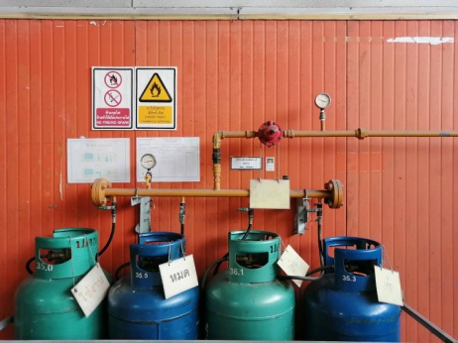
 | ทำความสะอาด | เสียงลมรั่วออกจากชุดปรับปรุงคุณภาพลมและสายลม | บานประตูอยู่ในสภาพสมบูรณ์ไม่เสียรูป
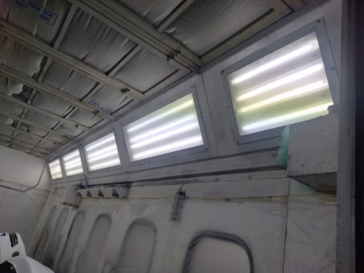
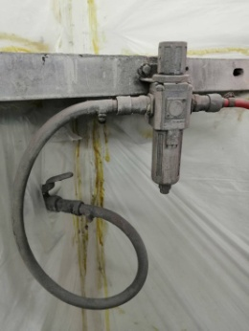
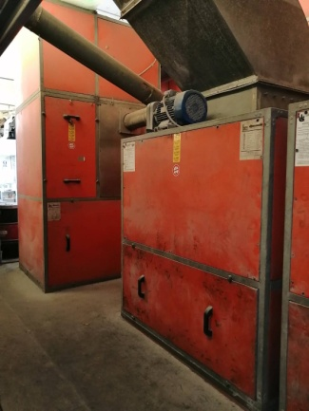
เซฟตี้วาล์ว
หมุนปรับตั้งค่าลมได้ระหว่าง 4-6 บาร์

ฟังเสียงลมรั่วที่สายลม ข้อต่อ และที่ชุดปรับปรุงคุณภาพลม

ปิดเมื่อรั่ว ซึม

ห้องลมมีฝาปิดทุกด้าน
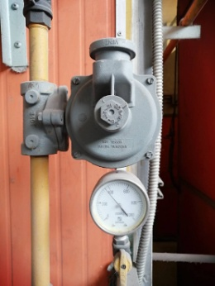
2. ตรวจสอบแรงดันแก๊ส : ตรวจสอบแรงดันแก๊สก่อนเข้าหัวเผาจะต้อง | 5. ตรวจสอบการทำงานของพัดลมเป่าแห้ง : ต้องควบคุมเปิด-ปิด | 8. ตรวจสอบสภาพประตูเปิด-ปิดห้องพ่น ทั้งด้านหน้าและ
ได้ค่าระหว่าง 300 - 400 mmAq หรือ 0.43 - 0.57 psi | พัดลมแต่ละจุดได้ตามต้องการ ถ้าพบว่าทำงานผิดปกติ | ด้านข้าง : ต้องปิดได้สนิท ซีลยางขอบประตูไม่เสื่อมสภาพ
 | ให้ปิดที่สวิตช์มาที่ตำแหน่ง "OFF" และแจ้งหัวหน้างาน | และไม่มีละอองสีหลุดออกมาภายนอกห้อง
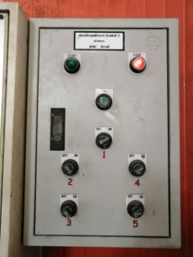
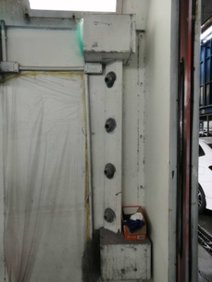
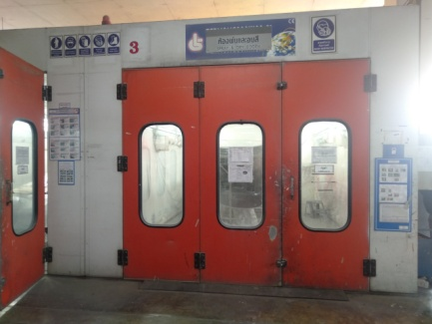
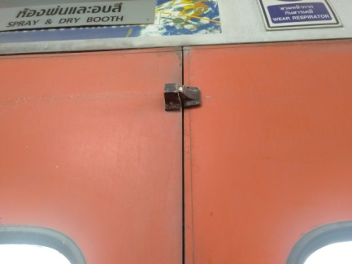
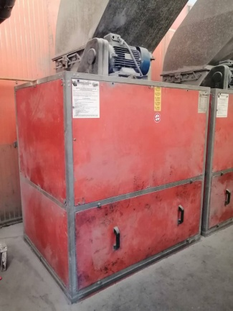
ห้องลมมีฝาปิดทุกด้าน

ไม่มีละอองสี รั่วซึม
ประตูปิดล็อคได้
ชุดพัดลมเป่าแห้ง
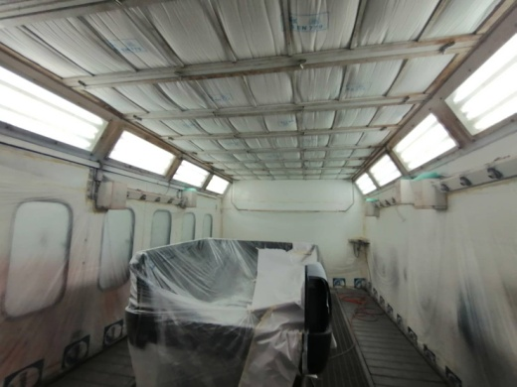
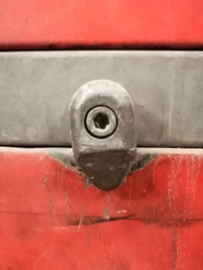
สภาพตัวล็อค
3. ตรวจสอบระบบแสงสว่าง : การเปิด - ปิดที่ปุ่มควบคุมหน้าตู้ | 6. ตรวจสอบการทำงานของพัดลมและ Flow ของลมในห้อง | 9. ตรวจสอบแผงควบคุมสวิทช์และ Temp Control,
หากพบหลอดไฟไม่ติด ให้แจ้งหัวหน้างานเพื่อแจ้งซ่อมต่อไป | หากพบว่าไม่สามารถปิดประตูห้องพ่นได้ ให้แจ้งหัวหน้างาน | ไฟแสดงสถานะ : สวิตช์ต้องเปิด-ปิดได้ตามคำสั่ง
 | ห้ามแก้ปัญหาเองเด็ดขาด เพราะจะมีผลต่อผนังห้องพ่นยุบตัว | สามารถควบคุมอุณหภูมิได้ตามต้องการ ไฟแสดงสถานะติด
 |  | เมื่อกดใช้งาน หากพบความผิดปกติให้แจ้งหัวหน้างานเพื่อซ่อม
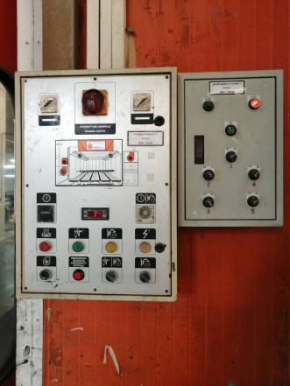

ลมในห้องต้องดูดจากด้านบน ลงด้านล่าง
ประตูต้องปิดได้ ไม่เด้งออก

เอกสารฉบับที่ / วันที่ออกเอกสาร / วันที่มีผลบังคับใช้ : 8 / 20/06/2563 / 01/07/2563 |  |  |  | EF-B/P-65

รูป Termo M
บริษัท โตโยต้านนทบุรี ผู้จำหน่ายโตโยต้า จำกัด
รายละเอียดการตรวจเช็คและบำรุงรักษา ห้องพ่นสี
ยี่ห้อ TERMOMECCANICA ( สำหรับแผนกซ่อมบำรุง )

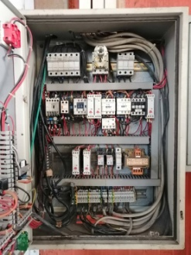
ประจำเดือน
1. เป่าฝุ่นตู้ควบคุมการทำงานของห้องพ่น : เช็คฟิวส์ทุกตัวอยู่ในสภาพพร้อมใช้งาน | 4. ตรวจเช็คตู้ควบคุมพัดลมเป่าแห้ง : สามารถควบคุมพัดลมแต่ละตัวได้ตามต้องการ หลอดไฟ | 7. ตรวจสอบมอเตอร์ : โดยดูสภาพจากภายนอกและสังเกตว่า
 | แสดงสถานะการทำงานของพัดลมแต่ละตัวต้องติดสว่าง | เวลาใช้งานมีเสียงดังผิดปกติหรือไม่
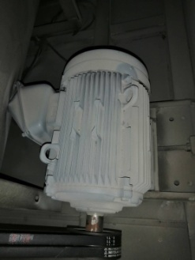

ชุดพัดลมเป่าแห้ง

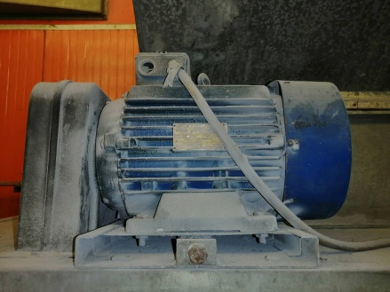
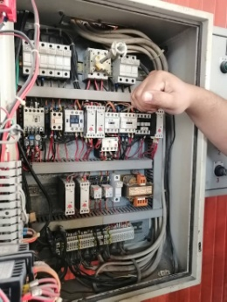
2. ตรวจเช็คน็อตยึดสายไฟที่แม็คเนติกส์ทุกตัว : ต้องขันตึงมือ ไม่คลาย | 5. ตรวจสอบสายพาน : ตรวจความตึงสายพานโดยกดตรงกลางของสายพานต้องยุบลง
 | ไม่เกิน 2 cm จากแนวตึงที่สุด และสายพานต้องไม่ตึงมากเกินไป
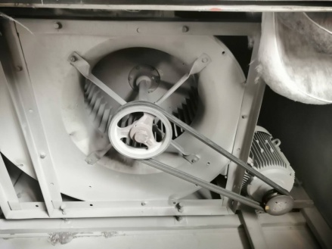
ใช้ฝ่ามือกดตรงกลางต้องกดลงได้ไม่เกิน 2 cm

 |  | ฟังเสียงเหล็กเสียดสีขณะมอเตอร์ทำงาน


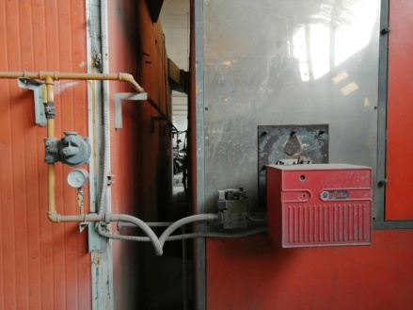
3. ดูสภาพของใบพัดชุดดูดอากาศทางออก : หากมีละอองสีมากให้ถอดทำความสะอาด | 6. ตรวจสอบใบพัดลมทางเข้าและทางออก : ตรวจสภาพการหมุนของใบพัด และอัดจารบีที่ตุ๊กตา | 8. ตรวจสอบหัวเผา : ทำความสะอาดทางลมเข้า และทดลองจุดไฟ
 | (ลูกปืน) ที่ตัวใบพัด
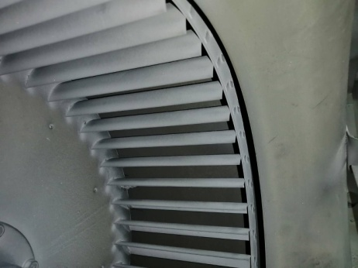

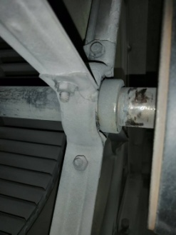

ไฟต้องไม่โชว์

อัดจารบีที่ตลับลูกปืน
ชุดพัดลมเข้า
ชุดพัดลมออก

เอกสารฉบับที่ / วันที่ออกเอกสาร / วันที่มีผลบังคับใช้ : 8 / 20/06/2563 / 01/07/2563 |  |  | EF-B/P-65

รูป SAIMA D-W
บริษัท โตโยต้านนทบุรี ผู้จำหน่ายโตโยต้า จำกัด
รายละเอียดการตรวจเช็คและบำรุงรักษา ห้องพ่นสี
ยี่ห้อ SAIMA ( สำหรับผู้ปฏิบัติงาน )

ประจำวัน |  |  | ประจำสัปดาห์
1. ตรวจเช็ครอยรั่วระบบเชื้อเพลิง : ระบบน้ำมันโซล่าหรือระบบแก๊ส | 4. ตรวจสภาพ Seal ของโคมและกระจก : ต้องไม่มีละอองสีเข้าไปใน | 7. ตรวจสอบชุดปรับปรุงคุณภาพลม (ตัวดักน้ำ-ปรับแรงดันลม) | 1. ตรวจสอบบานเปิด-ปิดของห้องลม (ช่องทางผ่านของลม) : บานปิด
และตัวเซฟตี้วาล์ว ต้องไม่รั่วซึม หากพบรอยรั่วให้หยุดใช้และปิดวาล์ว | โคมไฟ กรณีมีการทำความสะอาดโคมและกระจก ห้ามใช้น้ำฉีด | และสายลมภายในห้อง : ต้องสามารถปรับแรงดันลมได้ และไม่มี | ต้องปิดสนิทตลอดเวลา ตัวยึดบานประตูต้องอยู่ในสภาพสมบูรณ์
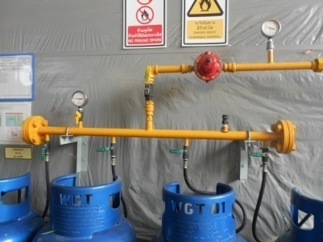
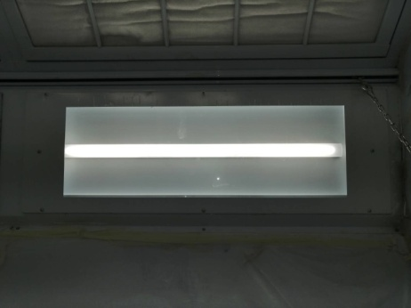
 | ทำความสะอาด | เสียงลมรั่วออกจากชุดปรับปรุงคุณภาพลมและสายลม | บานประตูอยู่ในสภาพสมบูรณ์ไม่เสียรูป
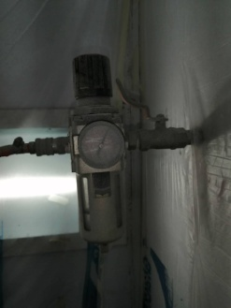
เซฟตี้วาล์ว
หมุนปรับตั้งค่าลมได้ระหว่าง 4-6 bar
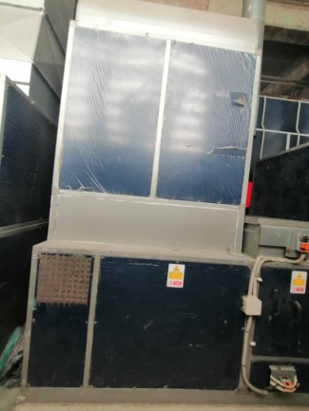
ห้องลมมีฝาปิดทุกด้าน

ฟังเสียงลมรั่วที่สายลม ข้อต่อ และที่ชุดปรับปรุงคุณภาพลม

ปิดเมื่อรั่ว ซึม

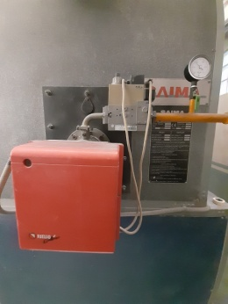
2. ตรวจสอบแรงดันแก๊ส : ตรวจสอบแรงดันแก๊สก่อนเข้าหัวเผาจะต้อง | 5. ตรวจสอบการทำงานของพัดลมเป่าแห้ง : ต้องควบคุมเปิด-ปิด | 8. ตรวจสอบสภาพประตูเปิด-ปิดห้องพ่น ทั้งด้านหน้าและ
ได้ค่าระหว่าง 300 - 400 mmAq หรือ 0.43 - 0.57 psi | พัดลมแต่ละจุดได้ตามต้องการ ถ้าพบว่าทำงานผิดปกติ | ด้านข้าง : ต้องปิดได้สนิท ซีลยางขอบประตูไม่เสื่อมสภาพ
 | ให้ปิดที่สวิตช์มาที่ตำแหน่ง "OFF" และแจ้งหัวหน้างาน | และไม่มีละอองสีหลุดออกมาภายนอกห้อง
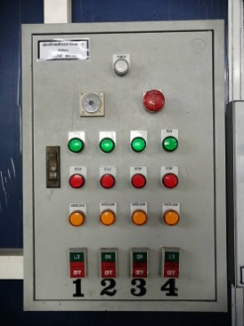
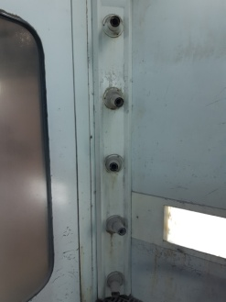
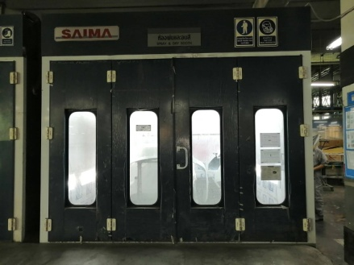
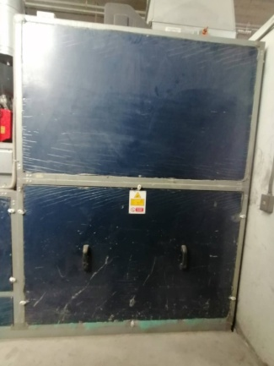
ห้องลมมีฝาปิดทุกด้าน

ชุดพัดลมเป่าแห้ง
ประตูปิดล็อคได้
ไม่มีละอองสี รั่วซึม

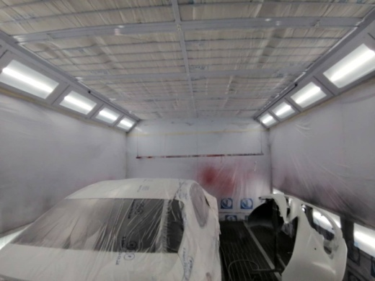
3. ตรวจสอบระบบแสงสว่าง : การเปิด - ปิดที่ปุ่มควบคุมหน้าตู้ | 6. ตรวจสอบการทำงานของพัดลมและ Flow ของลมในห้อง | 9. ตรวจสอบแผงควบคุมสวิทช์และ Temp Control,
หากพบหลอดไฟไม่ติด ให้แจ้งหัวหน้างานเพื่อแจ้งซ่อมต่อไป | หากพบว่าไม่สามารถปิดประตูห้องพ่นได้ ให้แจ้งหัวหน้างาน | ไฟแสดงสถานะ : สวิตช์ต้องเปิด-ปิดได้ตามคำสั่ง
 | ห้ามแก้ปัญหาเองเด็ดขาด เพราะจะมีผลต่อผนังห้องพ่นยุบตัว | สามารถควบคุมอุณหภูมิได้ตามต้องการ ไฟแสดงสถานะติด
ประตูต้องปิดได้ ไม่เด้งออก
 |  | เมื่อกดใช้งาน หากพบความผิดปกติให้แจ้งหัวหน้างานเพื่อซ่อม

ลมในห้องต้องดูดจากด้านบน ลงด้านล่าง
สภาพตัวล็อค

เอกสารฉบับที่ / วันที่ออกเอกสาร / วันที่มีผลบังคับใช้ : 8 / 20/06/2563 / 01/07/2563 |  |  |  | EF-B/P-65

รูป SAIMA M
บริษัท โตโยต้านนทบุรี ผู้จำหน่ายโตโยต้า จำกัด
รายละเอียดการตรวจเช็คและบำรุงรักษา ห้องพ่นสี
ยี่ห้อ SAIMA ( สำหรับแผนกซ่อมบำรุง )

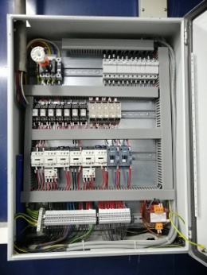
ประจำเดือน
1. เป่าฝุ่นตู้ควบคุมการทำงานของห้องพ่น : เช็คฟิวส์ทุกตัวอยู่ในสภาพพร้อมใช้งาน | 4. ตรวจเช็คตู้ควบคุมพัดลมเป่าแห้ง : สามารถควบคุมพัดลมแต่ละตัวได้ตามต้องการ หลอดไฟ | 7. ตรวจสอบมอเตอร์ : โดยดูสภาพจากภายนอกและสังเกตว่า
 | แสดงสถานะการทำงานของพัดลมแต่ละตัวต้องติดสว่าง | เวลาใช้งานมีเสียงดังผิดปกติหรือไม่
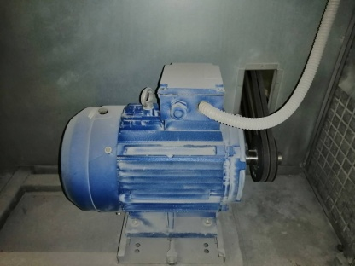

ชุดพัดลมเป่าแห้ง

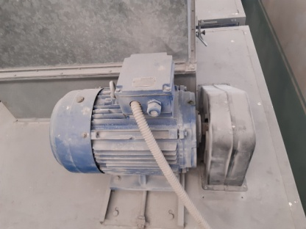
2. ตรวจเช็คน็อตยึดสายไฟที่แม็คเนติกส์ทุกตัว : ต้องขันตึงมือ ไม่คลาย | 5. ตรวจสอบสายพาน : ตรวจความตึงสายพานโดยกดตรงกลางของสายพานต้องยุบลง
 | ไม่เกิน 2 cm จากแนวตึงที่สุด และสายพานต้องไม่ตึงมากเกินไป
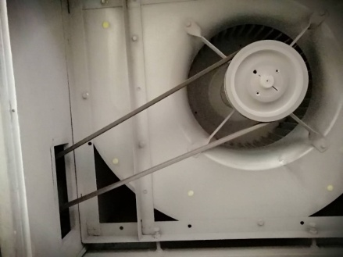
ใช้ฝ่ามือกดตรงกลางต้องกดลงได้ไม่เกิน 2 cm

 |  | ฟังเสียงเหล็กเสียดสีขณะมอเตอร์ทำงาน

3. ดูสภาพของใบพัดชุดดูดอากาศทางออก : หากมีละอองสีมากให้ถอดทำความสะอาด | 6. ตรวจสอบใบพัดลมทางเข้าและทางออก : ตรวจสภาพการหมุนของใบพัด และอัดจารบีที่ตุ๊กตา | 8. ตรวจสอบหัวเผา : ทำความสะอาดทางลมเข้า และทดลองจุดไฟ
 | (ลูกปืน) ที่ตัวใบพัด
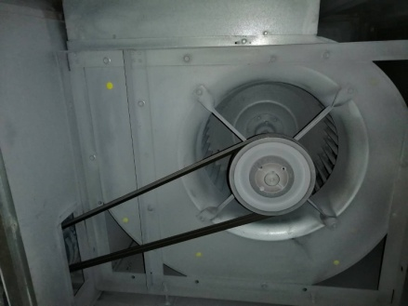
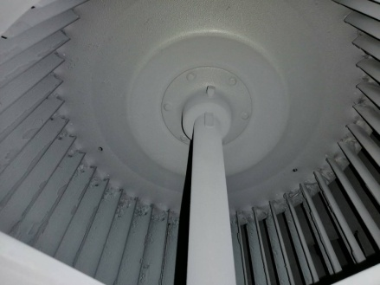
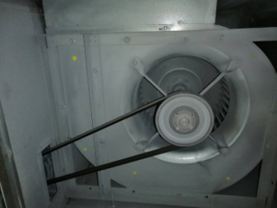

ไฟต้องไม่โชว์
อัดจารบีที่ตลับลูกปืน
ชุดพัดลมเข้า
ชุดพัดลมออก

เอกสารฉบับที่ / วันที่ออกเอกสาร / วันที่มีผลบังคับใช้ : 8 / 20/06/2563 / 01/07/2563 |  |  | EF-B/P-65

